Planilha1
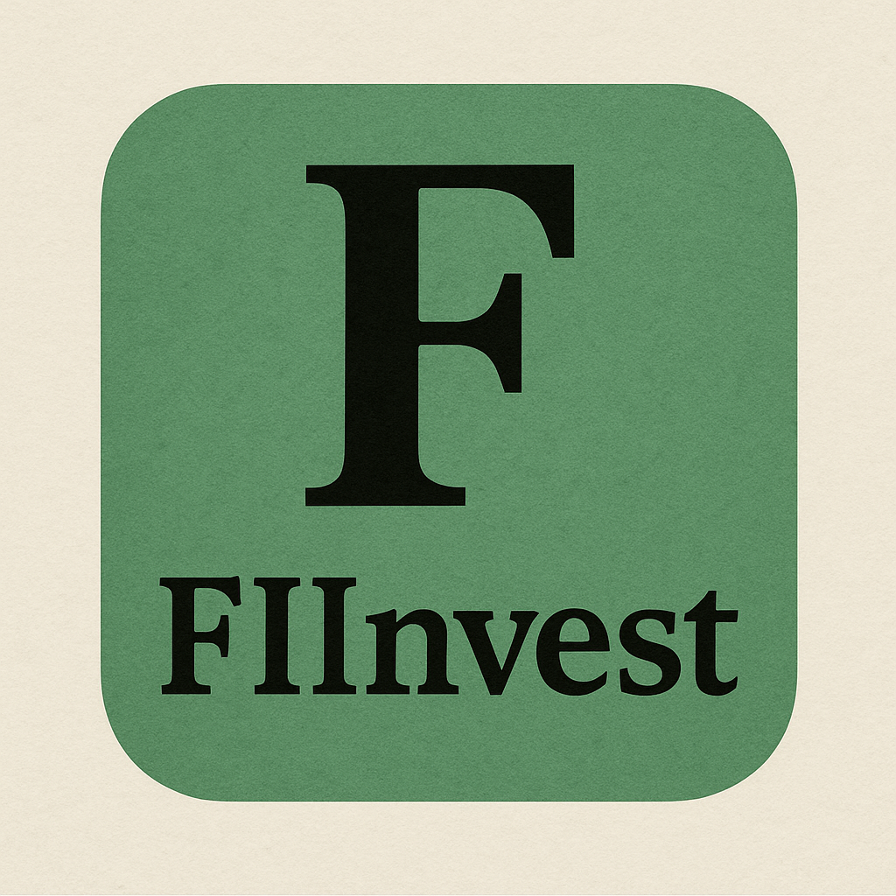

 | PLANILHA DE INVESTIMENTOS EM FIIs

 | CONFIGURAÇÕES
 | Salário | R$ 2,000.00
 | Rendimento da Carteira | 1.00%
 | Sugestão de Investimento | R$ 600.00

 | INVESTIMENTOS MENSAIS
 | Quanto investir por mês? | R$ 200.00
 | Por quantos anos? | 6
 | Taxa de rendimento mensal? | 1.08%
 | Patrimônio acumulado? | R$ 21,606.04
 | Dividendos mensais? | R$ 216.06

 | CENÁRIOS |  | DIVIDENDOS
2 | Quanto em 2 anos? | R$ 5,445.53 | R$ 54.46
5 | Quanto em 5 anos? | R$ 16,755.38 | R$ 167.55
10 | Quanto em 10 anos? | R$ 48,656.84 | R$ 486.57
20 | Quanto em 20 anos? | R$ 225,039.68 | R$ 2,250.40
30 | Quanto em 30 anos? | R$ 864,433.93 | R$ 8,644.34

 | CARTEIRA RECOMENDADA
 | Perfil | Agressivo |  | ← | Selecione
 | Valor a ser investido por mês | R$ 200.00 |  |  | seu perfil
 | Tipo de FII | Valores | Percentual |  | aqui
 | Papel | R$ 100.00 | 50%
 | Tijolo | R$ 20.00 | 10%
 | Hibridos | R$ 10.00 | 5%
 | FOFs | R$ 10.00 | 5%
 | Desenvolvimento | R$ 40.00 | 20%
 | Hotelarias | R$ 20.00 | 10%
 | TOTAL | R$ 200.00

 | Planilha elaborada por Daniel Marco Valério

